Table 1
 |  |  | FICHA DE VALORACIÓN CIRCULAR DDU 400 ZONA DE CONSERVACIÓN HISTÓRICA |  |  |  | CÓDIGO
 |  |  |  |  |  |  | 5
1.- IDENTIFICACIÓN DE LA ZONA
REGIÓN | COMUNA |  |  |  |  | DENOMINACIÓN DE LA ZONA
Metropolitana | Cerrillos |  |  |  |  | Villa el Sendero
LÍMITES DE LA ZONA (DESCRIPCIÓN - REFERENCIAS)
Polígono que comprende el área entre las calles Lo Errazuriz, Don Orione y El Sendero.
2.- PLANO DE UBICACIÓN |  |  |  |  |  | 3.- FOTOGRAFÍA DE LA ZONA
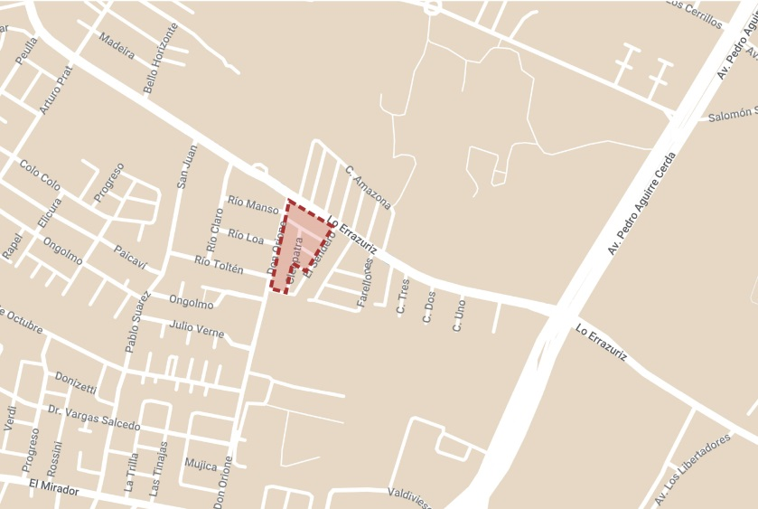 |  |  |  |  |  | 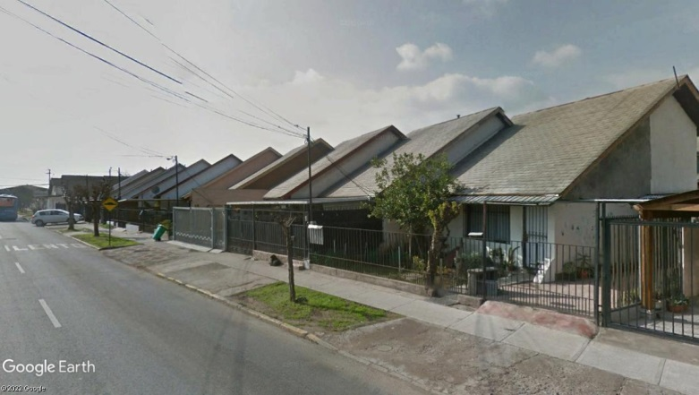
4.- VALORES Y ATRIBUTOS PATRIMONIALES DE LA ZONA
GRAN CONCENTRACIÓN DE ELEMENTOS PATRIMONIALES |  |  |  |  | NO | HOMOGENEIDAD EN EL CONJUNTO DE EDIFICACIONES |  | SI
RESEÑA (URBANA / ARQUITECTÓNICA / HISTÓRICA / ECONÓMICA / SOCIAL)
La Villa el Sendero se conforma por 90 viviendas, de tipologia pareadas y de 2 niveles, con techo a 2 aguas y muros en mamposteria. La disposición de los techos de las viviendas, genera una imagen de continuidad en el conjunto habitacional, lo que le da este carácter tan identitario dentro del paisaje urbano.
5.- ELEMENTOS DE VALOR PATRIMONIAL EN LA ZONA
TIPO |  |  |  | CANTIDAD |  | TIPO | CANTIDAD
MONUMENTO(S) HISTÓRICO(S) |  |  |  | 0 |  | SANTUARIO(S) DE LA NATURALEZA | 0
SITIO(S) ARQUEOLÓGICO(S) |  |  |  | 0 |  | I. CONSERVACIÓN HISTÓRICA | 0
ZONA(S) TÍPICA(S) |  |  |  | 0 |  | OTRO(S):
APTITUD DE LOS INMUEBLES PARA SER INTERVENIDOS (ARTÍCULO 2.1.18 OGUC)
Media. Se requiere de coordinación con los propietarios de los inmuebles para la mantención de las edificaciones.
6.- RESUMEN ATRIBUTOS DE VALOR |  |  |  |  |  | 7. REFERENCIAS BILIOGRÁFICAS
VALOR | ATRIBUTOS |  |  | PUNTOS |  | Foto de la plaza: Google Maps - Plano de ubicación: Elaboración propia en base a Mymaps de Google.
 | A | B | C
URBANO | 1 | 2 | 0 | 3
ARQUITECTONICO | 1 | 1 | 1 | 3
HISTORICO | 0 | 0 |  | 0
ECONOMÓMICO | 0 | 1 |  | 1
SOCIAL | 2 | 2 |  | 4
PUNTAJE TOTAL |  |  |  | 11

TABLA VALORES DE ATRIBUTOS
VALOR | ATRIBUTO |  |  | CONCEPTO |  |  |  |  | PTOS.
URBANO | A: Imagen |  |  | Constituye una tipología o forma de organización urbana de gran originalidad y jerarquía ambiental, cuiyas características físicas determinan o fortalecen la identidad patrionial del pasaje local. |  |  |  |  |  | 0
 |  |  |  | Contribuye a realizar la identidad patrimonial del paisaje local. |  |  |  |  |  | 1
 |  |  |  | No aporta valores de identidad patrimonial al paisaje urbano local. |  |  |  |  |  | 0
 | B: Conjunto |  |  | Se destaca por si sola como una unidad formal consolidada y reconocible, de gran calidad espacial y tejido urbano, que articula o ayuda a definir barrios, poblaciones, o comunidades singulares. |  |  |  |  |  | 2
 |  |  |  | Contiene algunos sectores con carácterísticas físicas que contribuyen a conformar una unidad espacial definida. |  |  |  |  |  | 0
 |  |  |  | No constituye una unidad de valor especial. |  |  |  |  |  | 0
 | C: Entorno patrimonial |  |  | Contiene un hito urbano, o bien patrimonial con protección oficial. |  |  |  |  |  | 0
 |  |  |  | Está colindante o próximo a un hito urbano o bien patrimonial con protección oficial. |  |  |  |  |  | 0
 |  |  |  | No está cercano a hito urbano o bien patrimonial con protección oficial. |  |  |  |  |  | 0
ARQUITECTÓNICO | A: Representatividad |  |  | Concentra numerosas expresiones de tecnologías constructivas destacadas. |  |  |  |  |  | 0
 |  |  |  | Presenta sólo algunas características tecnológicas singulares. |  |  |  |  |  | 1
 |  |  |  | No reune características tecnológicas de interés, |  |  |  |  |  | 0
 | B: Singularidad |  |  | Constituye un conjunto único en su tipología o expresión arquitectónica. |  |  |  |  |  | 0
 |  |  |  | El Conjunto representa una tipología arquitectónica relativamente escaza. |  |  |  |  |  | 1
 |  |  |  | El Conjunto no constituye ejemplo de una tipología arquitectónica. |  |  |  |  |  | 0
 | C: Morfología |  |  | Es un conjunto de unidad arquitectónica armónica y homogénea, de gran coherencia formal, funcional y calidad artística, en virtud de las características de diseño y materialidad preponderantes. |  |  |  |  |  | 0
 |  |  |  | Es un conjunto con algunos elementos de calidad artística. |  |  |  |  |  | 1
 |  |  |  | Es un conjunto de inmuebles con poca calidad artística. |  |  |  |  |  | 0
HISTÓRICO | A: Relevancia |  |  | Constituye exponente de un período histórico relevante en el desarrollo urbano local. |  |  |  |  |  | 0
 |  |  |  | Esta vinculada a un acontecimiento histórico gravitante en el desarrollo urbano local. |  |  |  |  |  | 0
 |  |  |  | No está vinculada a acontecimientos históricos locales. |  |  |  |  |  | 0
 | B: Reconocimeinto especializado |  |  | Conjunto que por su alto valor patrimonial, ha sido destacado en publicaciones, o puede contribuir a generar estudios o investigaciones por la calidad y cualidad de su tipología constructiva, morfología urbana y/o procesos sociales significativos. |  |  |  |  |  | 0
 |  |  |  | Conjunto que por su valor patrimonial, puede contribuir a generar estudios o investigaciones por presentar alguna característica formal significativa. |  |  |  |  |  | 0
 |  |  |  | Conjunto que no presenta interés alguno para su estudio. |  |  |  |  |  | 0
ECONÓMICO | A: Actividades económicas |  |  | Zona con alta heterogeneidad de usos del suelo, que aseguran la consolidación de actividades economicas para su preservación. |  |  |  |  |  | 0
 |  |  |  | Zona con baja heterogeneidad de usos del suelo. |  |  |  |  |  | 0
 |  |  |  | Zona con alta homogeneidad de usos del suelo. |  |  |  |  |  | 0
 | B: Aporte urbano |  |  | Zona urbana, que independientemente de su estado de conservación, presenta alto potencial para consolidarse como área estratégica en la ciudad. |  |  |  |  |  | 0
 |  |  |  | Zona urbana, que independientemente de su estado de conservación, se le reconoce un aporte urbano a la ciudad. |  |  |  |  |  | 1
 |  |  |  | Zona urbana que no realiza aporte urbano a la ciudad. |  |  |  |  |  | 0
SOCIAL | A: Reconocimiento de la comunidad |  |  | Reconocido por la comunidad como un valor patrionial local importante, con el o los cuales de identifica. |  |  |  |  |  | 2
 |  |  |  | Es mencionado ocasionalmente como valor patrimonial por la comunidad. |  |  |  |  |  | 0
 |  |  |  | No es mencionado como patrimonio por la comunidad. |  |  |  |  |  | 0
 | B: Representatividad |  |  | Presenta alta representatividad de la evolución de un grupo social con determinadas costumbres. |  |  |  |  |  | 2
 |  |  |  | Presenta representatividad de la evolución de un grupo social. |  |  |  |  |  | 0
 |  |  |  | No es representativo de la evolución de un grupo social. |  |  |  |  |  | 0

